说明
介绍
 | 您是否想过让玩家用家具装饰特定地图？
 | 让玩家自由发挥是让游戏体验成为他们专属、表达自我的绝佳方式。
 | 这款插件允许您创建家具，玩家可以将其放置在指定地图上，打造一个让他们感到宾至如归的地方。

功能包括以下所有（但不限于）：
 | ·选择玩家可以使用家具装饰的地图。
 | ·玩家可以直接从“物品菜单”中选择特殊家具，并将其放置在这些地图上。
 | ·家具是生成的事件，可以具有功能！
 | ·模板变体允许您创建可以以不同方式旋转或提供不同家具变体的家具。
 | ·限制某些家具对象，使其只能放置在特定区域或地形标签上，或禁止其放置在这些区域或地形标签上。
 | ·放置家具后，玩家只需按住鼠标按钮或使用交互式插件命令即可再次移动它们。
 | ·专用标签可防止家具被移动，以便您可以将它们用于不可移动的物体，例如农作物！
 | ·每当家具被放下时，都会运行常见事件以添加特殊的互动效果。

需要插件：
 | ·Core Engine VisuStella MZ
 | ·Events and Movement Core VisuStella MZ
 | ·Pixi JS Filters*

快速开始
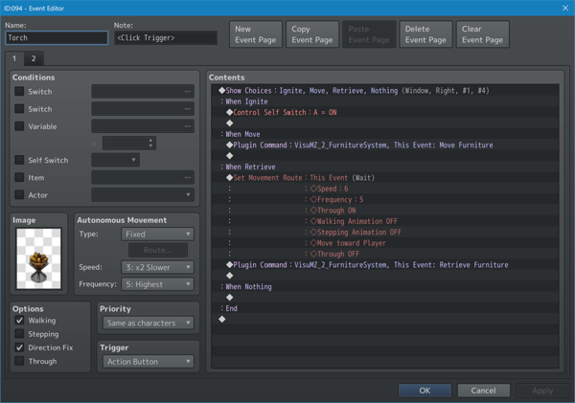
 |  | 步骤 1：创建家具存储地图

 |  | 1. 创建一张新地图（如果您熟悉操作，也可以使用旧地图）。

 |  | 2. 在此地图上，创建游戏中可见的家具。

 |  | 3. 记录 地图ID 以及您想要使用的任何 事件ID。

 |  | 步骤 2：注册地图和事件

 |  | 1. 打开 VisuStella MZ 的 事件和移动核心 插件参数。(VisuMZ_1_EventsMoveCore)

 |  | 2. 打开 "Event Template Settings （事件模板设置）" 。

 |  | 3. 将家具地图的 Map ID 存储到 "Preloaded Maps（预加载地图）" 中。

 |  | 4. 使用 Map ID 和任何将用作家具的 Event ID，在“Event Template List（事件模板列表）”中创建新的事件模板。

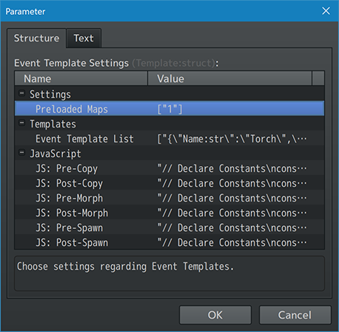
 |  | 5. 记下您稍后要使用的所有 "Template names（模板名称）"。

 |  | 6. 关闭插件参数并保存所有内容。

 |  | 步骤 3：在数据库中创建家具物品

 |  | 1. 打开 RPG Maker MZ 数据库编辑器。

 |  | 2. 转到“物品”选项卡。

 |  | 3. 创建一个常规物品。它不需要任何特定功能，但需要为其指定 名称、图标 和/或 描述。

 |  | 4. 在 物品 的 注释框 中添加以下注释标签： <Furniture Template: name>

 |  | 5. 将注释标签中的“name”替换为用于引用家具事件的 事件模板的名称。

 |  | 6. 您无需修改“Occassion（场合）”设置，因为插件将自动决定。

 |  | 7. 根据需要按此方式创建任意数量的物品。

 |  | 8. 点击“确定”关闭物品数据库并保存游戏项目。

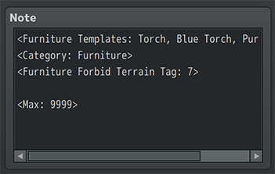

 |  | 步骤 4：创建允许放置家具的地图

 |  | 1. 创建一个新地图，允许玩家以任意方式摆放家具。

 |  | 2. 在编辑器中右键单击地图名称，然后转到地图的“属性”。

 |  | 3. 在地图的注释框中添加 <Allow Furniture> 注释标签。

 |  | 4. 或者，您可以前往“家具系统”的“插件参数”，选择“默认设置”，并默认允许所有地图访问家具，除非它们带有 <No Furniture> 注释标签。
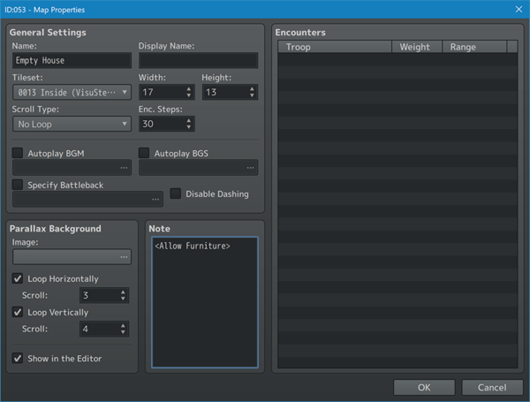
 |  | 5. 为玩家提供 获取一些家具数据库物品的途径。

 |  | 6. 保存游戏项目。

 |  | 7. 让我们测试一下！

 |  | 步骤 5：游戏测试

 |  | 1. 作为玩家，获取家具的数据库物品。

 |  | 2. 前往可以放置家具的地图。

 |  | 3. 打开主菜单，前往“物品”。

 |  | 4. 从那里，选择并使用该家具。

 |  | 5. 游戏会带您回到地图场景，但这次，玩家面前会出现一个与可放置在地图上的家具类似的事件。

 |  | 6. 使用箭头键或鼠标将家具放置在地图上。

 |  | 7. 按 Z 键或鼠标左键放置家具。

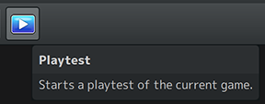
 |  | 8. 按 X 键或鼠标右键退出家具模式。

 |  | 9. 或者，如果您用完了可放置的家具物品，游戏将自动退出家具模式。

 |  | 10. 如果您想快速移动已放置的家具事件，请左键单击并按住鼠标按钮 1.5 秒。

了解功能
 | 以下是通过此插件添加到 RPG Maker MZ 的最新功能。

Furniture Mode 家具模式
 | 放置家具时，地图场景会冻结，导致玩家和事件无法移动或打开主菜单，直至家具模式结束。

 | 只有在允许放置家具的地图上才能进入家具模式。
 | 您可以通过插件参数进行设置（以便所有家具默认开启或关闭），
 | 或者在地图注释框中使用<Allow Furniture>或 <No Furniture>注释标签。

Furniture Events 家具事件
 | 家具事件是通过 VisuStella MZ 的事件与运动核心生成的事件。
 | 因此，此插件的运行需要 VisuMZ_1_EventsMoveCore 插件。

 | 对于不熟悉事件模板的用户，请阅读事件与运动核心的帮助文件，了解如何使用事件模板。
 | 这些模板需要存储在事件与运动核心插件参数中指定的“预加载地图”和“模板”列表中。

 | 由于家具事件也是生成的物品，因此它们也会受到来自事件与运动核心或此插件的插件命令的任何“Despawn（消失）”效果的影响。

Furniture Items (Database Objects) 家具物品（数据库对象）
 | 家具数据库对象是物品。
 | 实际上，它们不能是武器、盔甲或其他任何东西。
 | 它们必须是物品。
 | 家具物品需要包含 <Furniture Template: name> 注释标签才能正确注册为家具物品。

 | 家具物品在物品场景之外将自动不可用，这意味着您无法在战斗中使用它们。
 | 在物品场景内，家具物品会检查当前地图是否支持家具物品。

